タイトル
タイトル

PRESS A BUTTON

ゲーム１
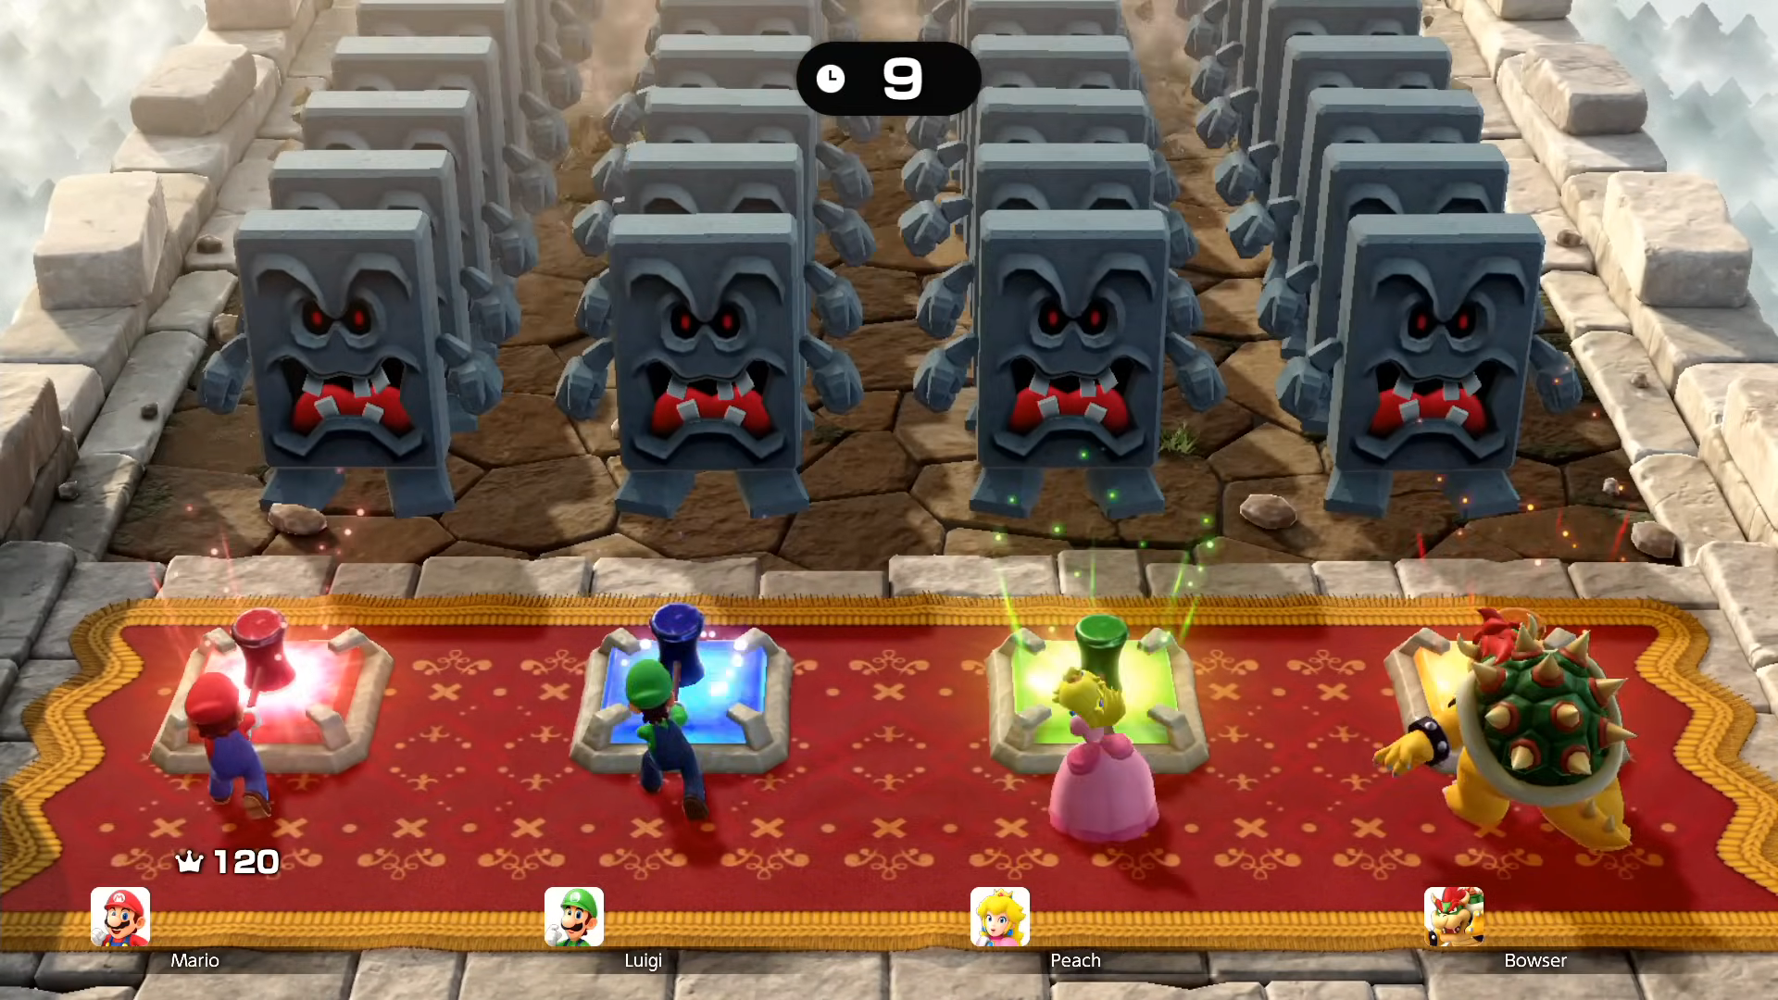

概要

連打数に応じてドッスンが倒れてスコアを競うゲーム

